Tiitel
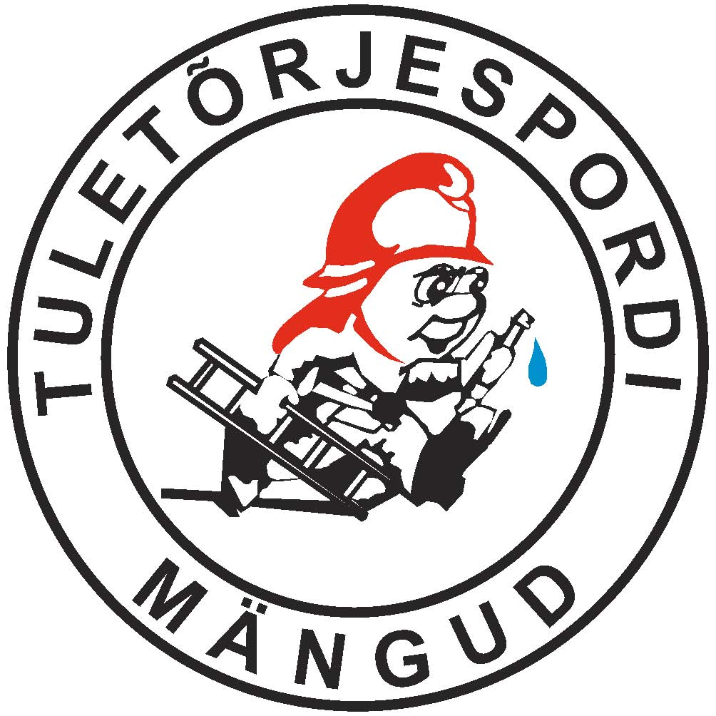

koond 4.kl
Koolinoorte tuletõrjespordimängud
KOKKUVÕTE 4. KLASS
Koolinoorte tuletõrjespordimängud
KOKKUVÕTE 4. KLASS
Võistkond | Tuletõrjespordi teatejooks | Tuletõrje olümpia | Punkte kokku | Koht
Kose-Uuemõisa Lasteaed-kool | 3 | 1 | 4 | 1
Vändra Gümnaasium | 1 | 11 | 12 | 2
Põltsamaa Ühisgümaasium | 5 | 7 | 12 | 3
Leisi Keskkool | 9 | 5 | 14
Paide Hillar Hanssoo Põhikool | 10 | 5 | 15
Paide Hammerbecki Põhikool | 6 | 10 | 16
Kihnu kool | 8 | 9 | 17
Türi Põhikool | 11 | 8 | 19
Valgu põhikool | 17 | 3 | 20
Aravete KK | 7 | 16 | 23
Võru Kesklinna Kooli 4a | 12 | 15 | 27
Koeru KK | 14 | 13 | 27
Retla-Kabala Kool | 16 | 12 | 28
Kilingi-Nõmme G | 15 | 14 | 29
Palivere Põhikool | 18 | 17 | 35
Pärnu-Jaagupi Põhikool | 13 | 24 | 37
Orissaare Gümnaasium | 20 | 20 | 40
Imavere Põhikool | 23 | 20 | 43
Võhma Kool | 22 | 23 | 45
Nõo Põhikool | 28 | 18 | 46
Abja Gümnaasium | 19 | 28 | 47
Roosna-Alliku Põhikool | 21 | 26 | 47
Järva-Jaani Gümnaasium | 24 | 25 | 49
Käru põhikool | 31 | 18 | 49
Parksepa Keskkool | 30 | 22 | 52
Tallinna Euroopa Kool 1 | 25 | 29 | 54
Tallinna Soome kool | 27 | 27 | 54
Tallinna Euroopa Kool 2 | 29 | 30 | 59
Haapsalu Linna Algkool 4 b | 26 | 34 | 60
Haapsalu Linna Algkool 4 c | 32 | 32 | 64
Koigi Kool | 34 | 31 | 65
Oru Põhikool | 33 | 35 | 68
Väätsa Põhikool | 35 | 33 | 68

M. Hints
peakohtunik

P. Seire
peasekretär

koond 8.kl
Koolinoorte tuletõrjespordimängud
KOKKUVÕTE 8. KLASS
Koolinoorte tuletõrjespordimängud
KOKKUVÕTE 8. KLASS
Võistkond | Tuletõrjespordi teatejooks | Hargnemine mootorpumbaga | Punkte kokku | Koht
Orissaare G | 1 | 1 | 2 | 1
Paide Hammerbecki Põhikool | 3 | 7 | 10 | 2
Leisi Keskkool | 10 | 3 | 13 | 3
Kilingi-Nõmme G | 6 | 8 | 14
Võhma Kool | 9 | 5 | 14
Põltsamaa Ühisgümaasium | 5 | 11 | 16
Kihnu Kool | 8 | 9 | 17
Türi Põhikool | 11 | 10 | 21
Imavere Põhikool | 20 | 6 | 26
Retla-Kabala Kool | 11 | 16 | 27
Aravete KK | 15 | 14 | 29
Kalamaja Põhikool | 7 | 24 | 31
Tallinna Soome kool 1 | 14 | 17 | 31
Väätsa Põhikool | 13 | 20 | 33
Oru Põhikool | 21 | 12 | 33
Koigi Kool | 22 | 13 | 35
Järva-Jaani Gümnaasium | 17 | 19 | 36
Tallinna Euroopa Kool | 19 | 18 | 37
Pärnu-Jaagupi Põhikool | 16 | 23 | 39
Koeru KK | 18 | 21 | 39
Parksepa Keskkool | 24 | 15 | 39
Tallinna Soome kool 2 | 23 | 22 | 45

M.Hints
peakohtunik

P. Seire
peasekretär

koond 11.kl
Koolinoorte tuletõrjespordimängud
KOKKUVÕTE 11. KLASS
Koolinoorte tuletõrjespordimängud
KOKKUVÕTE 11. KLASS
Võistkond | Tuletõrjespordi teatejooks | Hargnemine mootorpumbaga | Punkte kokku | Koht
Kilingi-Nõmme G | 5 | 1 | 6 | 1
Vändra G | 1 | 9 | 10 | 2
Põltsamaa Ühisgümaasium | 8 | 5 | 13 | 3
Järva-Jaani Gümnaasium | 7 | 7 | 14
Paide Gümnaasium | 3 | 12 | 15
Abja Gümnaasium | 12 | 3 | 15
Orissaare G | 9 | 8 | 17
Koeru KK | 13 | 6 | 19
Aravete KK | 6 | 14 | 20
Türi Ühisgümnaasium | 10 | 11 | 21
Tallinna Euroopa Kool | 11 | 10 | 21
Läänemaa Ühisgümnaasium | 14 | 13 | 27

M.Tammepõld peakohtunik
M.Hints
peakohtunik

P. Seire
peasekretär
P. Seire
peasekretär

